Instrucciones
Diploma en el área funcional de Paliativos - vía ordinaria |  | V2.0 2503M

Comisión de Formación Continuada de las Profesiones Sanitarias de Aragón

Lea estas instrucciones antes de empezar a rellenar los contenidos de este archivo

0 | Guarde este fichero sustituyendo en el nombre todo lo que aparece tras MCP. Debería quedar así: MCP_Garcia_Lopez_Maria.xlsx

1 | Rellene primero la hoja relativa a experiencia profesional. Debe disponer de al menos 2 años de experiencia en los 10 previos a la solicitud. Si cumple este criterio, verá como la casilla G2 de esta hoja cambia de color y pasa de rojo a verde
 | Debe cumplir este requisito para que se valoren los siguientes.

2 | Rellene a continuación la información requerida en la hoja denominada Dominio 7. Vea ejemplo en la misma hoja
 | Debe aportar evidencias obtenidas en los últimos 5 años en al menos dos de los cuatro bloques.
 | Tendrá que subir a la plataforma las certificaciones numeradas (701, 702…) por el mismo orden en el que aparecen en la tabla de méritos que cumplimentará en esa hoja (línea 26 y siguientes). Vea ejemplo más abajo.
 | Debe cumplir este requisito para que se valore el siguiente

3 | Finalmente cumplimente la hoja denominada "todos los dominios"
 | Registre aquí todos sus méritos (cursos, máster, diplomas…), excepto los introducidos para el dominio 7. Cuando envíe sus justificantes a través de la plataforma, estos deberán ir ordenados por el número de la columna A para facilitar su localización.
 | Deberá aportar también los programas con los contenidos de los cursos para que puedan valorarse los créditos asignados a cada dominio competencial
 | Indique
 | · nombre de la actividad tal como consta en el certificado
 | · fecha de obtención del mérito o fecha de finalización de la actividad (solo se admitirán los conseguidos en los 5 años previos a la solicitud)
 | · créditos que aporta para cada dominio competencial. Puede atribuir créditos procedentes del mismo mérito a distintos dominios, aunque el sumatorio nunca podrá ser superior al total de créditos del mérito aportado.
 | Puede utilizar decimales. Compruebe que en la columna P (Total créditos aplicados a dominios) no aparece ningún mensaje de error.
 | Puede hacer constar sus comentarios para facilitar la valoración del expediente en la columna Q (Observaciones)
 | A medida que vaya añadiendo nuevos méritos con sus créditos, las casillas de la fila 2 cambiarán de color y aparecerán en color verde cuando se supere el valor mínimo exigido.

4 | En la hoja resumen podrá comprobar si cumple todos los criterios para la obtención del diploma antes de proceder al envío de su solicitud
 | Mientras no se cumplan todos los requisitos, aparecerá sobre fondo rojo el texto: Su solicitud no cumple en estos momentos los requerimientos mínimos para obtener el Diploma de Acreditación
 | Cuando alcance los valores mínimos en todos los apartados, aparecerá sobre fondo verde la leyenda: Cumple criterios. Puede enviar su solicitud

Para cualquier consulta en relación con la cumplimentación de este fichero, puede ponerse en contacto con la Comisión de Formación Continuada de las Profesiones Sanitarias de Aragón a través del correo: cfcacreditacion@aragon.es
Teléfono 976 71 35 60

Vea a continuación ejemplos de cómo cumplimentar cáda una de las hojas

 | Ejemplo Experiencia profesional
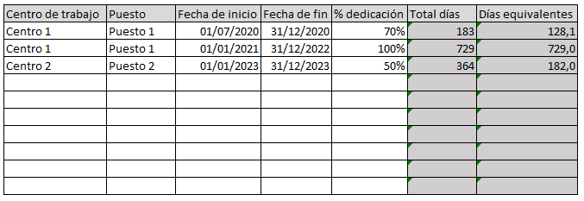

 | Ejemplo Dominio Competencial 7
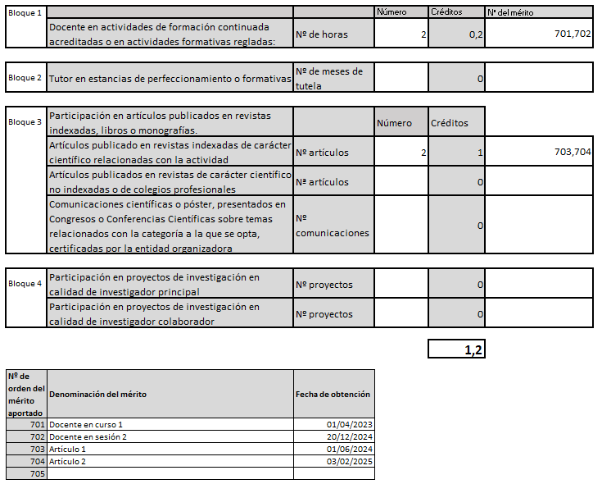

 | Ejemplo Todos los dominios

